微生信示例228

Class | Value | 微生信，您身边的数据分析，可视化专家
man | 20 | https://www.bioinformatics.com.cn/plot_icon_waffle_chart_plot_228
woman | 15
child | 10 | 输出示例图

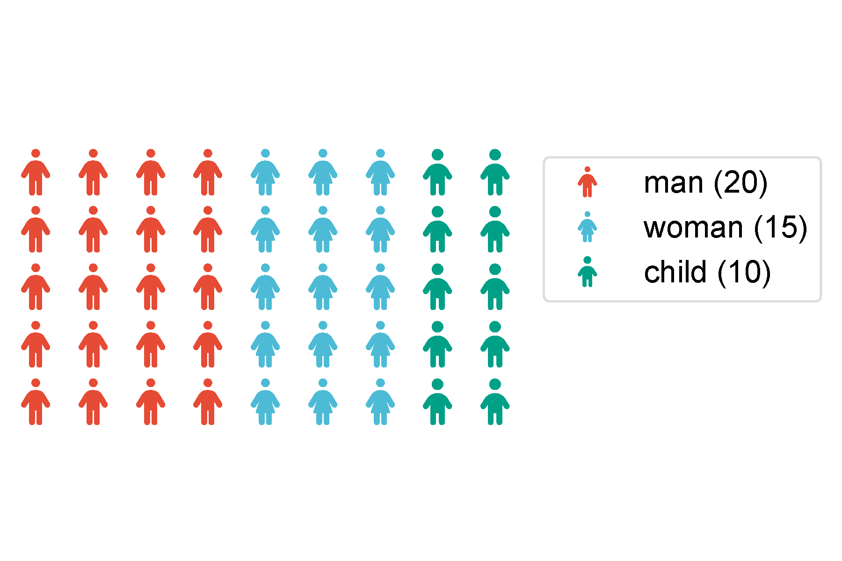

 |  | B站：图标华夫饼图在线绘制视频教程

 |  | 注意：

 |  | 使用问题，或数据分析合作意向
 |  | 请微信扫码联系我们

